Karar Ağacı
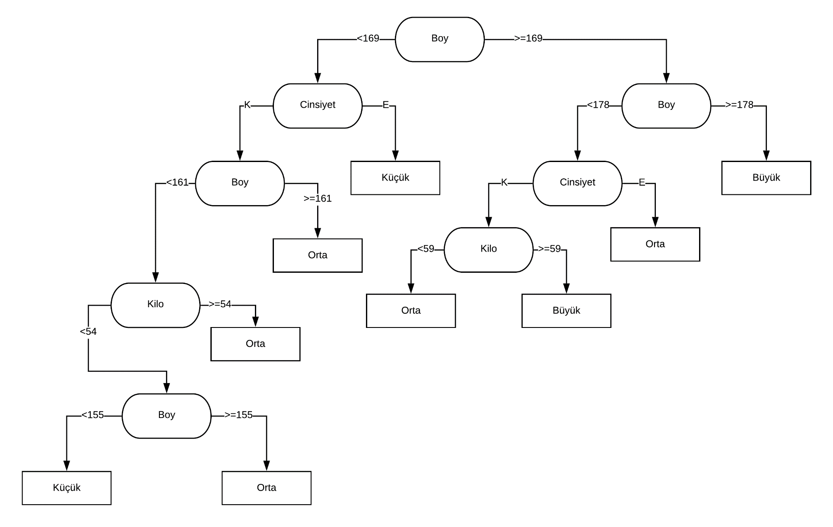
Y175012057
Emre Can Değiş

